Calcolate le emissioni di CO2
Calcolate le emissioni di CO2 del vostro viaggio con i seguenti passi:

 | Da | A | Distanza | Mezzo di trasporto | Emissioni di CO2 per chilometro/passeggero in g | Emissioni di CO2 del tratto di percorso in g
Percorso 1 |  |  | 330 | Auto | 189 | 62370
Percorso 2 |  |  | 2000 | Treno | 7 | 14000
Percorso 3 |  |  | 3000 | Aero | 241 | 723000
Percorso 4 |  |  | 3000 |  | 241 | 723000
Percorso 5 |  |  | 2000 |  | 7 | 14000
Percorso 6 |  |  | 1000 |  | 189 | 189000
Totale | Distanza totale in km: |  | 11330 | Emissione media: | 145.66666667 | 1725370 | Emissioni di CO2 in t | 1.72537 | t CO2

Quota di emissioni di CO2 per tratte di percorso
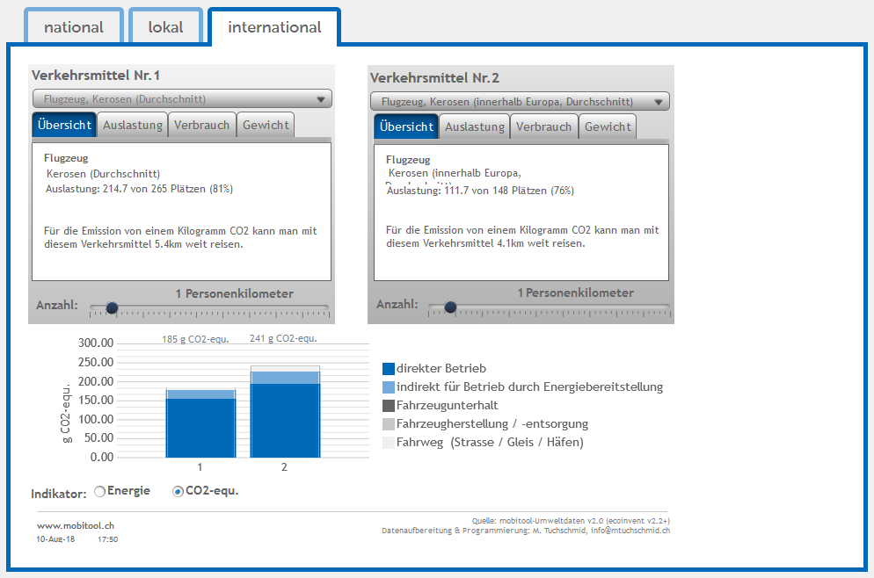
1) Selezionare mezzo di trasporto
2) Selezionare CO₂-equ.
3) Prendere nota dei valori a sinistra. Potete ignorare il valore a destra.
Diagramma: Qui potete vedere la quota di emissioni totali delle singole tratte di percorso: |  |  |  |  |  | Istruzioni mobitool:
Strecke 1 | 0.03614876809 | Auto
Strecke 2 | 0.0081142015915 | Treno
Strecke 3 | 0.41904055362 | Aero
Strecke 4 | 0.41904055362 | 0
Strecke 5 | 0.0081142015915 | 0
Strecke 6 | 0.10954172149 | 0

Distanza: | Cerca la distanza da percorrere per il tuo viaggio su Internet. Dividete il viaggio in tratte se usate mezzi di trasporto diversi. Inserire almeno due tratte del viaggio sottostante (andata e ritorno).
Mezzo di trasporto: | Selezionare un mezzo di trasporto per ogni tratte di precorso e scriverlo nell'apposita colonna.
Emissioni di CO2 per chilometro/passeggero: | Utilizzare il mobitool (vedi istruzioni a destra) per ricercare le emissioni di CO2 per persona e chilometro, inserire i valori nella vanga fornita.
Emissioni di CO2 del tratto di percorso: | Le emissioni di CO2 delle tratte del percorso sono calcolate automaticamente. Potete vedere un confronto delle tratte nel diagramma qui sotto.
Valutazione complessiva: | La produzione totale del viaggio per persona viene calcolata automaticamente. Si noti la distanza totale e le emissioni di CO2 in tonnellate.

Cerca su Internet la distanza che hai percorso per il tuo viaggio. Se usate mezzi di trasporto diversi, dividete il viaggio in tratte. Inserire almeno due tratte del viaggio sottostante (andata e ritorno).

Confronto mezzi di trasporto
Quanta CO2 emetterebbe il vostro viaggio se sceglieste solo il seguente mezzo di trasporto? Guardate il diagramma qui sotto.

Confronto mezzi di trasporto
Distanza: | 11330

Aereo, cherosene (volo intraeuropeo, media) | Auto (media) | Pullman | Treno (Media Svizzera) | Il mio mix
2730530 | 2141370 | 657140 | 79310 | 1725370

Diagramma
 | Treno | Auto | Aero | Pullman | Il mio viaggio
11330 |  |  |  |  | 1.72537
0 | 0 | 0 | 0 | 0
3700 | 0.185 | 0.6336 |  | 0.25
5000 | 0.25 |  |  | 0.38
8000 | 0.4
1200 | 0.0204 |  | 0.2892
9000 |  |  | 2.169
12000 |  |  | 2.22
22000 |  |  | 4.07
25000 |  |  | 4.625
1600 |  | 0.3168
8000 |  | 1.584

Hai trovato il tuo viaggio? --> Trasferire il punto nel diagramma sulla lavagna.

Cos'altro vedi nel diagramma? Quali mezzi di trasporto sono più rispettosi del clima?

